decisões de investimento 1
 | especie |  | eucalipto | eucalipto | eucalipto |  | OBS: | os valores do preco da madeira
 | finalidade |  | celulose & energia | serraria | serraria |  |  | madeira tem que ser
 | ciclo |  | curto | longo | longo |  |  | corrigidos pelos
 | espaçamento |  | 3 x 3 | 3 x 3 | 3,5 x 3,5 |  |  | índices de inflação
 | mudas/há |  | 1,111 | 1,111 | 816 |  |  | ao longo dos anos
 | tecnologia empregada |  | alta | alta | alta |  |  | ex: IPCA ou IGPM
 |  |  |  |  |  |  |  | nesse estudo utilizou-se
 | PAYBACK em anos |  | 6 | 12 | 12 |  |  | somente o valor presente
 | investimento inicial |  | -R$ 7,777 | -R$ 7,777 | -R$ 5,712
 | V.P. ( dos fluxos de caixa ) |  | R$ 10,908.43 | R$ 19,731.96 | R$ 19,741
 | V.P.L. ( V.P. - invest inicial ) |  | R$ 3,131.43 | R$ 11,954.96 | R$ 14,029
 | T.I.R. convencional |  | 14.14% | 19.09% | 22.19%

 | lucratividade ( V.P./ invest inic.) |  | 140% | 254% | 346%
 | viabilidade tecnica |  | excelente | muito boa | boa

 | risco |  | 1 | 2 | 3

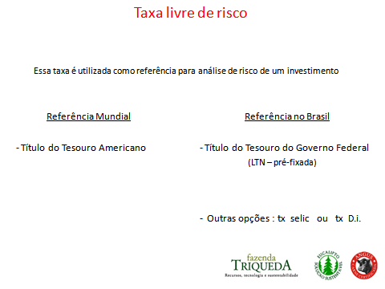
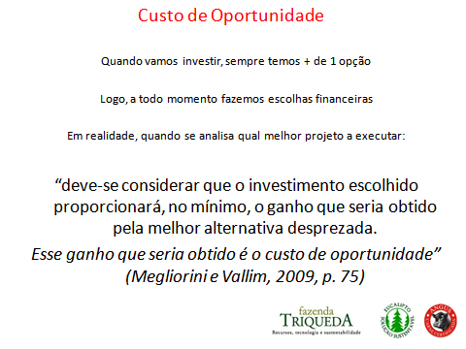

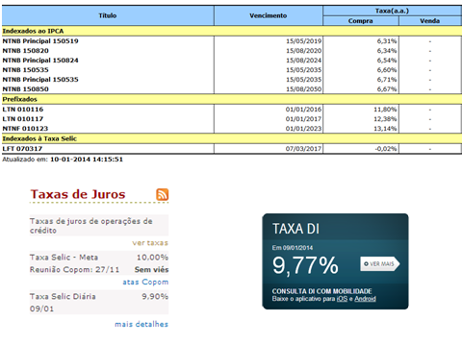

PESSOAL NÃO EXISTE ALMOÇO DE GRAÇA !

 | > | RISCO |  |  | > | RETORNO

